상품제안서
우드 LED 클래식 FM 미니라디오시계 | 상품코드: F18232

 |  |  |  |  |  |  | 02-412-0044 | www.easy1.co.kr
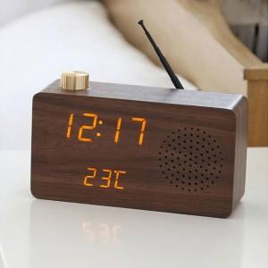

【상세/제작정보】

【인쇄/포장옵션】 | 실크 / 포장지포장

【공급단가】 | 수량 | 100~ | 500~ | 1,000~ | 2,000~ | 3,000~
*VAT별도 | 단가 | 35,100원 | 33,800원 | 32,500원 | 31,200원 | 30,420원

【상품 URL】 | http://www.easy1.co.kr/src/goods_detail.php?gdno=18232

